Sheet1
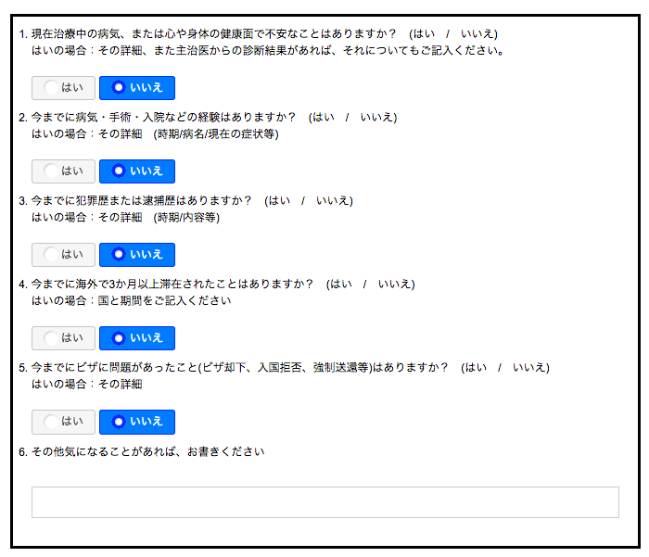

初期選択で、「いいえ」を選択しないでください。

削除

年、月、日の入力項目は、コンボボックスに変更し、
初期表示で「今日」の日付を選択させる
注意：コンボボックスで選択できる年は、去年・今年・来年の３年分。(例： ２０１７年３月２１日に、この画面を表示した場合、コンボボックスで選択できる年は、２０１６、２０１７、２０１８のいずれか）

お名前

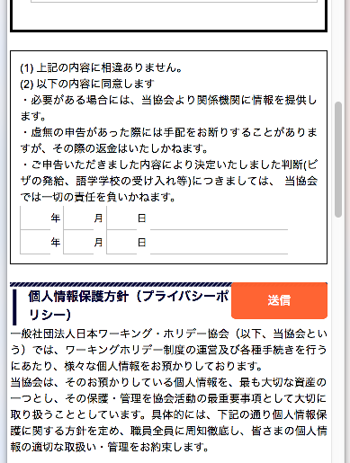

ＳＰで表示した場合、「送信」ボタンの位置がずれいています。確認してください。

